Blad1
In onderstaande rekentool kun je zelf invullen welke impact het handschoengebruik van jouw afdeling heeft en zo ook wat je kan bereiken door 15% minder onnodig handschoenen te gebruiken.
Rekentool: handschoenengebruik
Jaar verbruik |  | Milieu-effect |  |  | Kosten
Aantal handschoenen |  | Kg plastic afval | Ton CO2-uitstoot | M3 smeltend poolijs | €
5935000 |  | 20772.5 | 154.31 | 462.93 | 195855
↑↑↑↑ | ↑↑↑↑
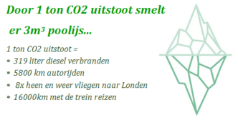
Vul hier in het meest linkse vakje het aantal handschoenen in wat er op jullie afdeling is verbruikt in 2019 (zie het Word-bestand). Zo kun je berekenen wat het milieu-effect van het verbruik nu en het milieu-effect met 15% minder handschoengebruik is.

